פרק 3.3 פתרון שאלה 2
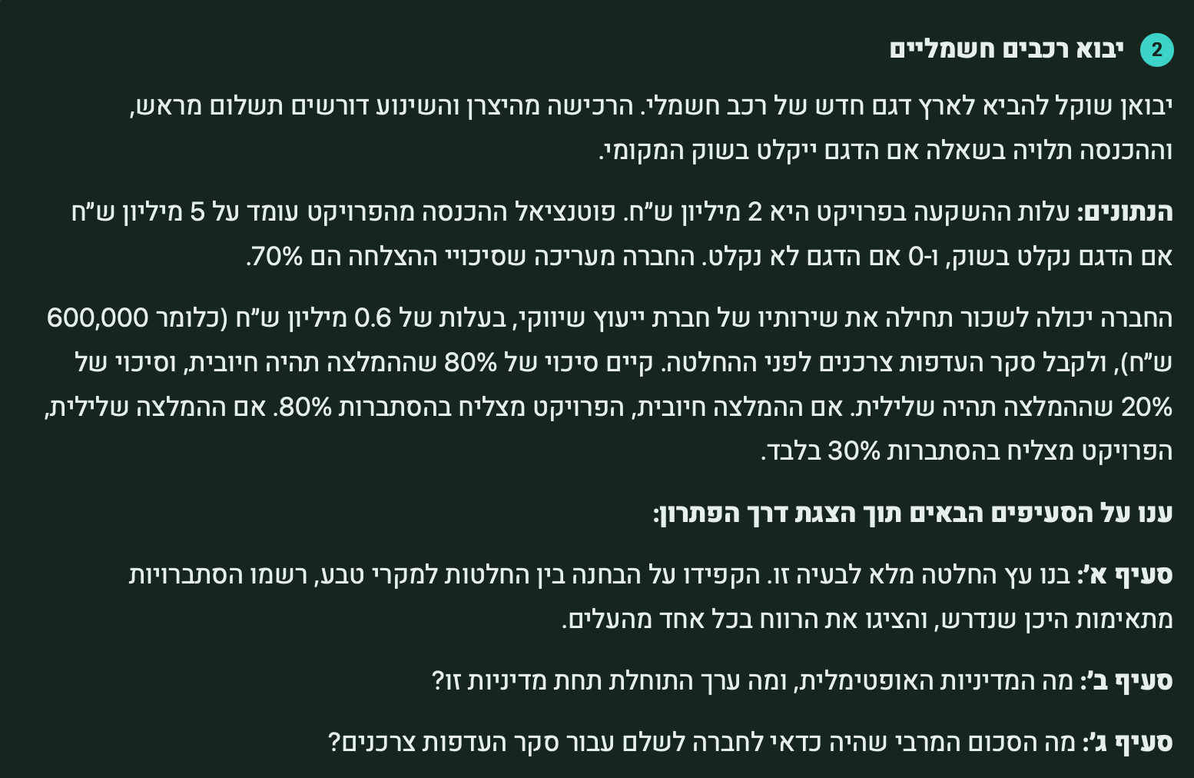
שאלת ייבוא רכבים חשמליים (שאלה 2 בקובץ השאלות המסכמות
בתת פרק 3.3) |  |  |  |  |  | עדיף שלא להיעזר ביועץ, תוחלת ערך 1.5

הפתרון לסעיפים א+ב:
העץ (סעיף א) - להלן: |  |  |  | עם ייעוץ |  |  | ללא ייעוץ
הפתרון האופטימלי (סעיף ב):
זה שמוביל לערך הגבוה ביותר -
במקרה זה, ללא ייעוץ, ולבצע. |  |  | ערך: 1 |  |  |  |  | ערך: 1.5
סעיף ג:
כדי לבדוק מה המקסימום |  |  | חיובית | שלילית
שכדאי לשלם ליועץ נניח |  |  | 0.8 | 0.2 |  |  |  | לדחות: ערך 0
שהייעוץ חינם (הרווח גדל
ב-0.6, והערך גדל ל-1.6) |  | ערך 1.4 |  |  | ערך 0.6-
ואת זה נשווה לערך ללא יועץ
שהוא 1.5. קרי ערך ייעוץ 0.1. |  |  |  |  |  |  | לבצע: ערך 1.5 |  | 0

ערך: 1.4 |  | לבצע | לדחות: ערך 0.6-
 |  |  |  |  | לבצע
 |  |  |  | ערך: 1.1- |  | לדחות: ערך 0.6-

 |  |  | -0.6 |  |  | -0.6 |  | כשלון
 |  |  |  |  |  |  |  | 0.3
 | הצלחה | כשלון |  |  |  |  | הצלחה
 | 0.8 | 0.2 |  | הצלחה | כשלון |  | 0.7
 |  |  |  | 0.3 | 0.7 |  |  |  | -2

2.4
 |  | -2.6 |  | 2.4 | -2.6 |  | 3

הסבר לתוצאות במצב של ביצוע - עם יועץ:
במצב שבו יש הצלחה, החברה מרוויחה 5 (הכנסות) פחות השקעה (2) פחות עלות יועץ 0.6 (אם הבאנו יועץ). |  |  |  |  |  |  |  | 5 - 2 - 0.6 = 2.4
במצב שבו יש כשלון, החברה מפסידה: 0 הכנסות פחות השקעה (2) פחות עלות יועץ 0.6 (אם הבאנו יועץ): |  |  |  |  |  |  |  | 0 - 2 - 0.6 = -2.6

במצב עם יועץ ללא ביצוע - מפסידים רק את עלות היועץ: |  |  |  |  |  |  | -0.6

במצב ללא יועץ וללא ביצוע - אין הכנסות כלל, אין הוצאות כלל: |  |  |  |  |  |  |  | 0

במצב ללא יועץ, עם ביצוע:
במידה והצלחנו - ההכנסות 5, העלויות הן רק השקעה 2 מיליון, הרווח: |  |  |  |  |  |  |  | 5 - 2 = 3
במידה ונכשלנו - ההכנסות 0, העלויות הן רק השקעה 2 מיליון, ההפסד: |  |  |  |  |  |  |  | 0 - 2 = -2

פרק 3.3 פתרון שאלה 3
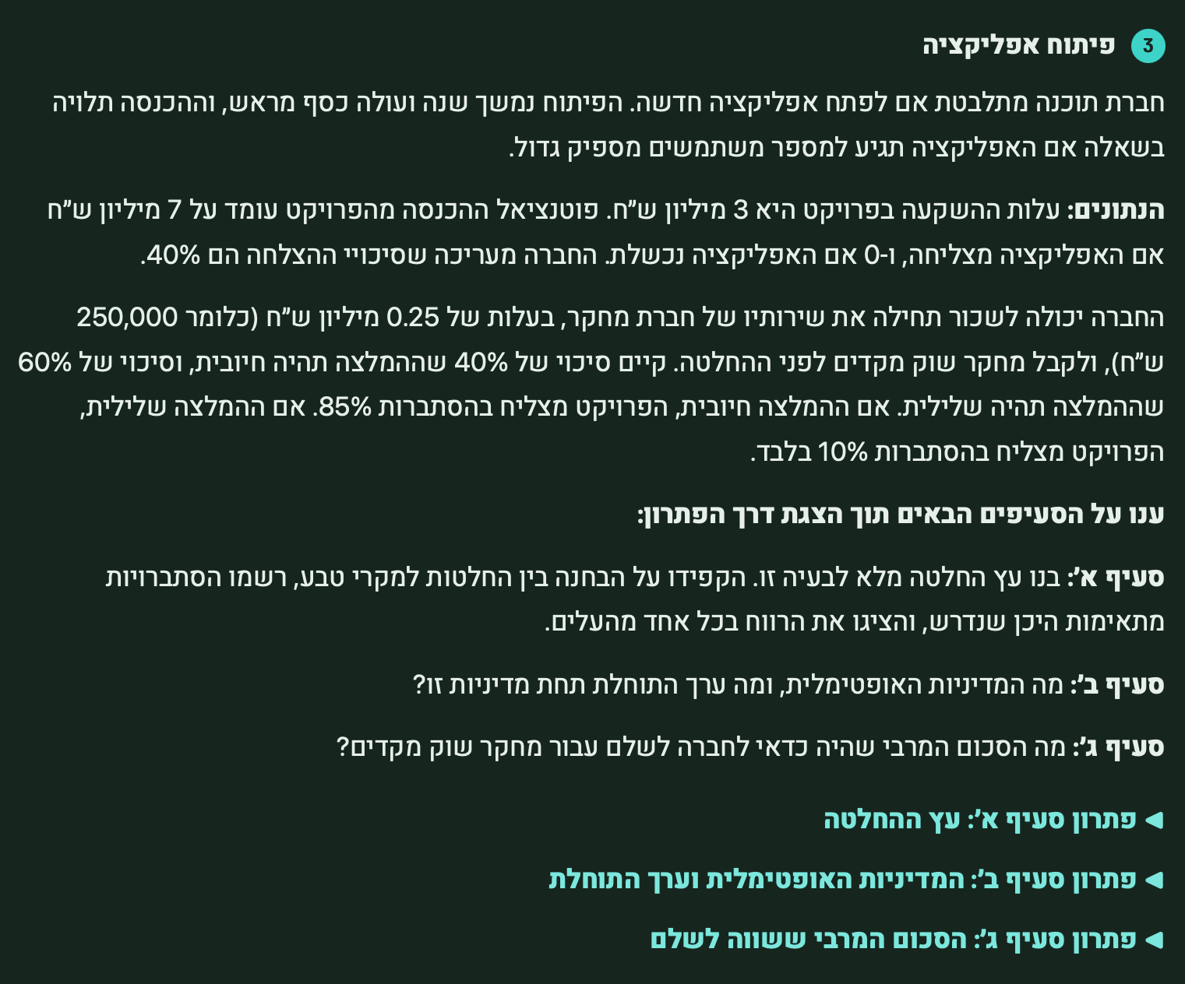
שאלה 3 בתת פרק 3.3 - עצי החלטה - פיתוח אפליקציה

גם בשאלה זו, בדמיון רב לקודמותיה, עלינו כמקבלי החלטה לקבל 2 החלטות בזו אחר זו:
ההחלטה הראשונה - האם להיעזר בייעוץ (חברת מחקר) או לא.
ההחלטה השניה - האם לבצע את הפרויקט או לא.

נשים לב: המטרה של היועץ, זה שהוא יעזור לנו בהחלטה אם לבצע או לא.
לכן, ההחלטה אם להביא את היועץ או לא - חייבת להיות ראשונה, לפני ההחלטה אם לבצע או לא.

ננתח לשם פשטות את האפשרות הקלה קודם: לא להביא יועץ (חץ אדום). אם לא מביאים יועץ, עדיין יש לנו שתי
אפשרויות - שהן לגמרי החלטה שלנו - לבצע או לא לדחות.

אם פועלים ללא יועץ ובוחרים לדחות - אין הכנסות, ואין הוצאות. התוצאה 0 בוודאות.

אם פועלים ללא יועץ ובוחרים לבצע - התוצאה יכולה להיות אחת משתיים: הצלחה (בסיכוי 0.4) או כשלון (בסיכוי 0.6)
 | במצב הצלחה, ההכנסה 7, ההשקעה 3, והרווח 4.
 | במצב כשלון, ההכנסה 0, אבל עדיין משלמים על ההשקעה 3. לכן ההפסד 3.

אם פועלים עם יועץ:
 | התוצאה המיידית היא סוג ההמלצה: היועץ יביא לידיעתנו המלצה חיובית (0.4) או שלילית (0.6).
 | לאחר מכן, צריך להחליט:
 |  | האם לבצע או לדחות.
 |  | כלומר, גם מההמלצה החיובית יצאו שני ענפים: לבצע / לדחות.
 |  |  | אם אחליט לבצע -
 |  |  |  | אצליח בסיכוי 0.85: רווח 3.75 (4 רווח פחות ייעוץ 0.25)
 |  |  |  | אכשל בסיכוי 0.15: הפסד 3.25 (עלות השקעה 3 ויועץ 0.25)
 |  |  | אם לא אבצע - אפסיד יועץ 0.25-
 |  | גם מההמלצה השלילית יצאו שני ענפים: לבצע / לדחות.
 |  |  | אם אחליט לבצע:
 |  |  |  | אצליח בסיכוי 0.1: רווח 3.75 (4 רווח פחות ייעוץ 0.25)
 |  |  |  | אכשל בסיכוי 0.9: הפסד 3.25 (עלות השקעה 3 ויועץ 0.25)
 |  |  | אם לא אבצע - אפסיד יועץ 0.25-

עץ ההחלטה:

 |  |  | יועץ |  | ללא יועץ

 |  | חיובית | שלילית
 |  | 0.4 | 0.6
 |  |  |  |  | לבצע | לדחות

 | לבצע | לדחות | לבצע | לדחות |  | 0

 |  | -0.25 |  | -0.25
 |  |  |  |  | כשלון
 |  |  |  |  | הצלחה | 0.6
 |  |  |  |  | 0.4
 |  |  |  |  |  | -3

 |  |  |  |  | 4
הצלחה | כשלון
0.85 | 0.15 | הצלחה
 |  | 0.1 | כשלון
 |  |  | 0.9
3.75 | -3.25

 |  | 3.75 | -3.25

לשם מדיניות אופטימלית |  |  |  |  |  |  | סעיף ג: כמה כדאי לשלם במקסימום ליועץ?
יש להוסיף לעץ ההחלטה |  |  |  |  |  |  | נתחיל מלבדוק מה הערך הקיים עם הייעוץ: | 0.93
חישובי תוחלות: |  | ערך: |  |  |  | ערך: | נניח שהייעוץ היה בחינם - היינו חוסכים: 0.25 (עלות הייעוץ).
 |  | 0.93 | יועץ |  | ללא יועץ | 0 | במצב כזה, הערך עם הייעוץ: | 1.18 | 0.93 + 0.25 =

 |  |  |  |  |  |  | הסכום המירבי שנסכים לשלם בעד הייעוץ הוא ההפרש:
 |  |  |  |  |  |  | בין הערך עם הייעוץ בהנחה שהוא ״בחינם״: | 1.18
 |  | חיובית | שלילית |  |  |  | לבין הערך ללא ייעוץ בכלל: | 0
 |  | 0.4 | 0.6 |  |  |  | הסכום המירבי שנסכים לשלם ליועץ: | 1.18 | 1.18 - 0 =
 |  |  |  |  | לבצע | לדחות |  | התשובה
 | ערך: 2.7 |  |  |  | ערך | ערך 0
 |  |  |  | ערך 0.25- | -0.2 |  | הערה:
 |  |  |  |  |  |  | עלות הייעוץ כאן בפועל היא 0.25; נמוכה מ-1.18.
ערך: | לבצע | לדחות | לבצע | לדחות |  | 0 | אבל השאלה לא שאלה על העלות בפועל - אלא על העלות המקסימלית שנסכים לשלם.
2.7 |  |  | ערך: |  |  |  | בעצם, מה שאנחנו אומרים זה - כמובן שעלות 0.25 היא משתלמת - ראינו את זה בעץ;
 |  | -0.25 | -2.55 | -0.25 |  |  | אבל גם אם ייקרו את עלות הייעוץ, כל עוד היא לא תעלה על 1.18 - הייעוץ משתלם.
 |  | ערך |  | ערך | כשלון
 |  |  |  |  | הצלחה | 0.6
 |  |  |  |  | 0.4
 |  |  |  |  |  | -3

 |  |  |  |  | 4
הצלחה | כשלון
0.85 | 0.15 | הצלחה
 |  | 0.1 | כשלון |  |  | המדיניות האופטימלית:
 |  |  | 0.9 |  |  | כן להביא יועץ (ערך גבוה יותר)
3.75 | -3.25 |  |  |  |  | ולפעול לפי המלצתו:
 |  |  |  |  |  | אם ממליץ לבצע - נבצע.
 |  | 3.75 | -3.25 |  |  | אם לא ממליץ - נדחה.

